申込書
 |  |  | 第41回全国スポーツ少年団ホッケー交流大会 記念Tシャツ申込書

※お客様からお預かりした個人情報は、
大会記念Tシャツ販売以外には使用致しません。
 |  |  |  |  |  |  |  |  |  |  |  |  |  | ①お申込み団体情報
■必ず①～④の必要事項をご記入のうえ、
下記申込み先までメール又はFAXにてお申込みください |  |  |  |  |  |  |  |  |  |  |  |  |  | チーム名
 | ※メールでご注文の場合はタイトルに『ホッケーTシャツ』とお付けください。
 | ※お申込み頂いた際には必ず確認のTELをしてください。
■①お申込み団体情報 |  |  |  |  |  |  |  |  |  |  |  |  |  | 申込責任者 |  |  |  | ふりがな
②Tシャツカラー（番号・カラー）
 | ※Tシャツカラー＆プリントカラーはチーム全員同じカラーでお願いします。
 | 男女で異なる色はOKです。子どもと大人で異なる場合はOK。
③サイズ別Tシャツ枚数、合計枚数をご記入ください。 |  |  |  |  |  |  |  |  |  |  |  |  |  | 連絡先（携帯）
④オプション（別料金）で背中にチーム名・ロゴを入れることができます。
 | ※オプションをご希望の場合は申込枚数全数が対象となります。 |  |  |  |  |  |  |  |  |  |  |  |  | FAX
こちらの色の部分は選択項目です。
■各チーム保護者の方もお申込みできます。
 | ※発注後の変更、商品の返品・交換はできません。 |  |  |  |  |  |  |  |  |  |  |  |  | メールアドレス
に合わせると がでます。
■お支払場所及び受け渡し場所・日にち
 | 場所：開会式会場 日にち：7月26日（金） |  |  |  |  |  |  |  |  |  |  |  |  | ※デザインの確認なのでメールする場合がございます。誤字のないようご記入ください。
定休日：土・日・祝日 TEL受付：9：00～18：00
定休日はお問い合わせに対応できませんので予めご了承ください。
 | ※お支払は現金のみとなります。
 |  | ◆申込締切◆2019年7月7日（日）18：00まで

②Tシャツカラー＆プリントカラー
第2希望までお選びください。
※メーカーのTシャツ在庫が欠品の場合は第2希望の色とさせていただきます。
希望する番号 |  |  |  |  | 【例】 ①ピンク × ホワイト → ①を選択

応募者の項目を お選びください |  |  |  |  |  |  | 第1希望 |  |  | 第2希望

 |  |  |  |  |  |  | 第1希望 |  |  | 第2希望 |  |  |  |  |  |  | 第1希望 |  |  |  | 第2希望

③Tシャツ枚数 をご記入ください。 |  |  |  |  |  |  |  |  |  |  |  |  |  |  |  |  | 1枚 1,500円（税込）

サイズ |  |  |  |  |  | 140 |  | 150 | 160 |  | S | M |  |  | L |  |  |  | XL | XXL |  | 合計 枚数

適合身長（目安） (cm) |  |  |  |  |  | 135-145 |  | 145-155 | 155-165 |  | 155-165 | 165-175 |  |  | 175-185
着丈/身幅（横幅） (cm) |  |  |  |  |  | 56/40 |  | 59/42 | 62/42 |  | 65/48 | 68/51 |  |  | 71/54 |  |  |  | 74/57 | 77/60
男 |  |  |  | 枚数

女 |  |  |  | 枚数

保護者 |  |  |  | 枚数

④オプション ※チーム名をプリントで背中に入れられます。（別料金） |  |  |  |  |  |  |  |  |  |  |  | オプションの有無 |  |  |  |  |  |  | 1枚 1,000円（税込）

プリントしたい文字をご記入ください。（ひらがな・カタカナ・漢字・英・数 OK） ※誤字のないようお願いいたします。

フォントをお選びください。 |  |  |  |  |  |  |  |  |  |  |  |  |  |  |  |  |  |  | 文字のアレンジを お選びください。
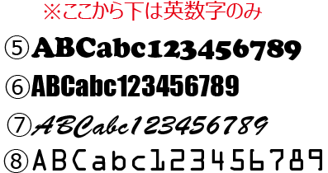
 |  |  |  |  |  |  |  |  |  |  |  |  |  |  |  |  |  |  | 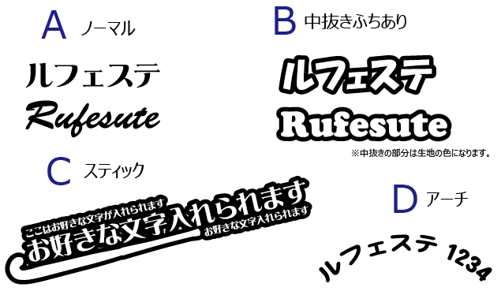

★現在あるチームロゴを入れたい場合はメールにてデータ送付ください。 プリント内容は単色となります（前面のプリント色と同じ）。デザインの内容によっては一部簡略化させていただく場合がございます。

※チーム名サイズ：たて15ｃｍ×よこ30ｃｍ |  |  |  |  |  |  |  |  |  |  |  |  |  |  |  |  |  |  | 合計金額（税込）※弊社記入欄
※オプションのプリント色は前面のプリント色と同じ。
★ご注文後1週間以内に弊社より返信がない場合は必ずお問い合わせください。 |  |  |  |  |  |  |  |  |  |  |  |  | 領収証の有無
★お電話でのご注文はお受けできません。

★版は2年間保管いたします。 チームユニフォーム作成できます
 |  |  |  |  |  |  |  |  |  |  |  |  | ※チーム名と領収証宛名が異なる場合は予めご連絡ください。

■申込み・問い合わせ 定休日：土・日・祝日 |  |  |  |  |  |  |  |  |  |  |  | 申込先 |  |  |  | FAX：028-657-8112

〒321-0911 栃木県宇都宮市問屋町3426-59
 |  |  |  |  |  |  |  |  |  |  |  |  |  |  |  | E-mail：info2@rufesute.com
有限会社 ル・フェステ TEL:028-657-8111

